Context
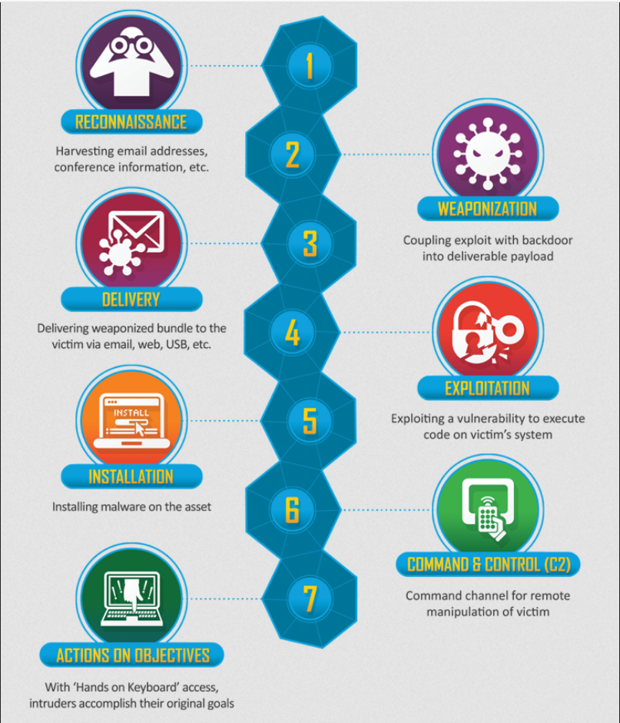

Contexte
Une première approche du Web OSINT. Autrement de mener une première action concernant la recherche d'information sur le web par le biais de l' "Open Source Intelligence".

Le but était de trouver le plus d'information possible concernant le site web RepublicofKoffee.com.

